問卷調查(後)
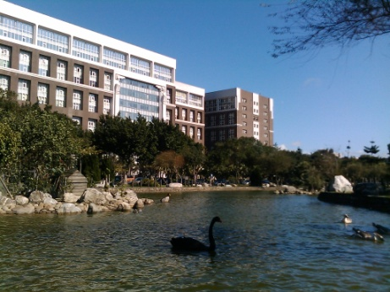 | 上課有趣程度 | 老師準時上課 | 老師準時下課 | 老師人好程度 | 老師帥氣程度 | 內容充實程度 | 內容實用程度 | 老師魅力指數 | 老師超級酷指數 | 老師受歡迎程度 | 總分 | 結論
電腦界與影藝界霸主偉忠哥 | 10 | 10 | 10 | 10 | 10 | 10 | 10 | 10 | 10 | 10 | 100 | 太強了
美麗的熟女人妻鵝媽 | 9 | 9 | 10 | 10 | 0(女性) | 10 | 9 | 10 | 10 | 10 | 87 | 要加油喔
北京清大物理神手鄧新元 | 8 | 10 | 10 | 10 | 8 | 10 | 10 | 10 | 8 | 9 | 93 | 要加油喔
微積分解提神手郭滄海 | 10 | 8 | 8 | 10 | 10 | 9 | 10 | 10 | 10 | 10 | 95 | 太強了
國文界不老小魔女林美清 | 10 | 8 | 8 | 10 | 0(女性) | 10 | 10 | 10 | 10 | 10 | 86 | 要加油喔
化學界超可愛老師李仁盛 | 8 | 10 | 10 | 7 | 10 | 10 | 8 | 8 | 10 | 10 | 91 | 要加油喔

業績表
長大生技業績表
 |  |  |  |  | 2021-05-11
區域 | 黃睦詠 | 林毓恆 | 陳健志 | 林毓修 | 平均 | 名次
北區 | 76 | 87 | 96 | 70 | 82.25 | 3
中區 | 62 | 71 | 78 | 61 | 68.00 | 5
南區 | 96 | 79 | 100 | 82 | 89.25 | 1
東區 | 100 | 76 | 74 | 94 | 86.00 | 2
海外 | 82 | 60 | 74 | 64 | 70.00 | 4

選取è | 東區 |  | 100 | 76 | 74 | 94

 |  |  |  |  |  |  | 學生自評

 |  |  |  |  |  |  | 教師給分

